演示
姓名 | 语文 | 数学 | 外语 | 姓名 | 语文 | 数学 | 外语 | 总分 | 范围
马安玲 | 68 | 65 | 54 | 马安玲 | 68 | 65 | 54 | 187 | 180-209
李庆 | 71 | 59 | 58 | 李庆 | 71 | 59 | 58 | 188 | 180-209
樊斌 | 59 | 59 | 76 | 樊斌 | 59 | 59 | 76 | 194 | 180-209
戚旭国 | 49 | 65 | 82 | 戚旭国 | 49 | 65 | 82 | 196 | 180-209
徐洁 | 76 | 53 | 69 | 徐洁 | 76 | 53 | 69 | 198 | 180-209
张成军 | 82 | 59 | 58 | 张成军 | 82 | 59 | 58 | 199 | 180-209
郭万平 | 89 | 54 | 62 | 郭万平 | 89 | 54 | 62 | 205 | 180-209 | 分数区间 | 人数
俞红 | 75 | 57 | 75 | 俞红 | 75 | 57 | 75 | 207 | 180-209 | 180-209 | 9
程晓 | 55 | 75 | 77 | 程晓 | 55 | 75 | 77 | 207 | 180-209 | 210-239 | 10
吴凤霞 | 87 | 75 | 54 | 吴凤霞 | 87 | 75 | 54 | 216 | 210-239 | 240-269 | 4
林钢 | 45 | 87 | 86 | 林钢 | 45 | 87 | 86 | 218 | 210-239 | 270-300 | 1
黄春会 | 63 | 78 | 85 | 黄春会 | 63 | 78 | 85 | 226 | 210-239
孙静 | 58 | 85 | 83 | 孙静 | 58 | 85 | 83 | 226 | 210-239
顾照月 | 75 | 85 | 68 | 顾照月 | 75 | 85 | 68 | 228 | 210-239
夏春 | 86 | 85 | 58 | 夏春 | 86 | 85 | 58 | 229 | 210-239
张小清 | 54 | 78 | 98 | 张小清 | 54 | 78 | 98 | 230 | 210-239
严红兰 | 96 | 51 | 87 | 严红兰 | 96 | 51 | 87 | 234 | 210-239
黄俊高 | 81 | 89 | 68 | 黄俊高 | 81 | 89 | 68 | 238 | 210-239
程韬 | 85 | 65 | 89 | 程韬 | 85 | 65 | 89 | 239 | 210-239
丁桂萍 | 78 | 65 | 98 | 丁桂萍 | 78 | 65 | 98 | 241 | 240-269
谭超群 | 92 | 92 | 65 | 谭超群 | 92 | 92 | 65 | 249 | 240-269
李莉 | 90 | 75 | 98 | 李莉 | 90 | 75 | 98 | 263 | 240-269
马国祥 | 78 | 89 | 98 | 马国祥 | 78 | 89 | 98 | 265 | 240-269
刘天飞 | 89 | 95 | 95 | 刘天飞 | 89 | 95 | 95 | 279 | 270-300

界面
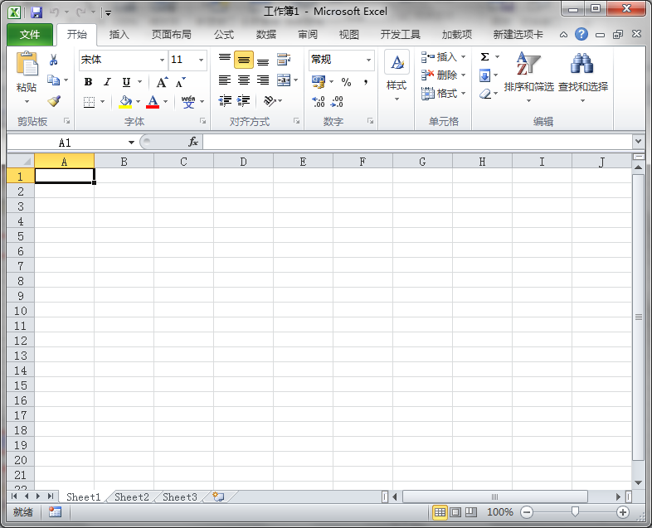
标题栏

名称框
编辑栏
功能区

选项卡
列标题

行标题

工作表标签
状态栏

行列原理
